Hoja1
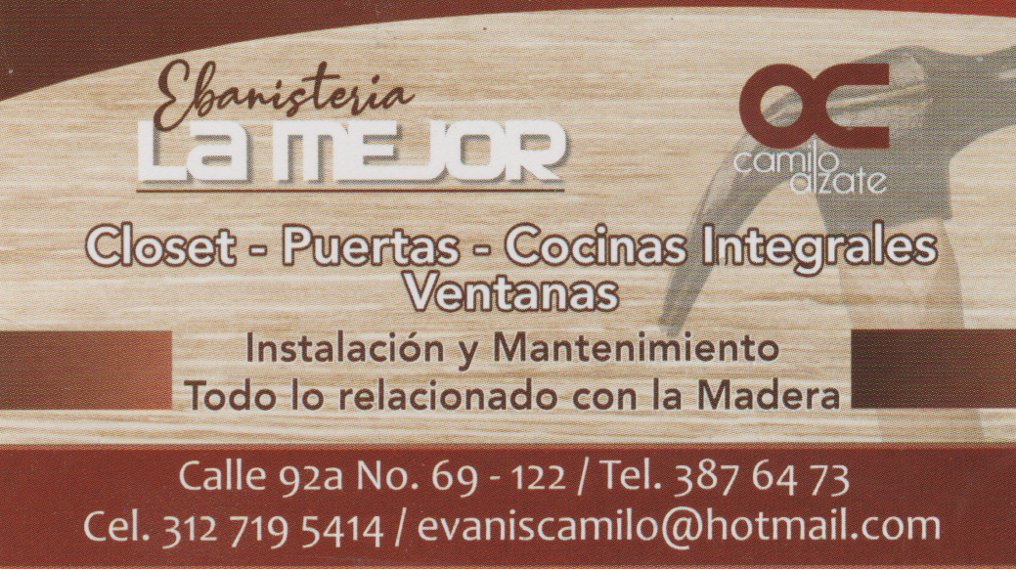

 |  |  | Ebanisteria |  |  |  | Cotización
 |  |  | LA MEJOR

 |  | Cliente |  | Fecha |  | Ciudad
 |  | Diana Pineda |  | 2021-04-08 |  | Medellin

Ítem | Descripción |  | Cantidad |  | Vr. Unitario |  |  | Vr Total
1 |  |  |  |  |  |  |  | $0
2 |  |  |  |  |  |  |  | $0
3 |  |  |  |  |  |  |  | $0
4 |  |  |  |  |  |  |  | $0
5 |  |  |  |  |  |  |  | $0
6 |  |  |  |  |  |  |  | $0
7 |  |  |  |  |  |  |  | $0
8 |  |  |  |  |  |  |  | $0
 |  |  |  |  | Valor Total |  |  | $0

